Total-Recibidos
INFORME MENSUAL DE QUEJAS, RECLAMOS, SUGERENCIAS Y SOLICITUDES DE INFORMACIÓN

ENTIDAD: EMPRESA DE RENOVACIÓN Y DESARROLLO URBANO DE BOGOTÁ |  |  | SECTOR: HABITAT
PERIODO DEL INFORME: | 01 DE FEBRERO | 28 DE FEBRERO

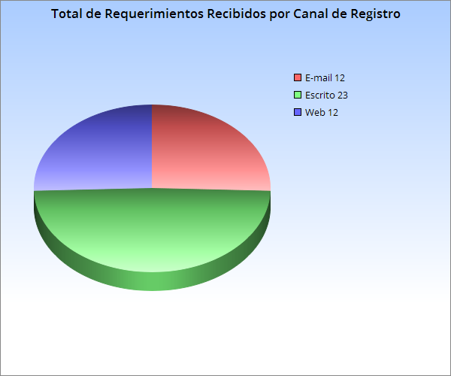

 |  |  |  | RECIBIDOS: 47 | 88

 |  | Total de Requerimientos Recibidos por Canal de Registro

 | E-mail | 12 | 25.53%
 | Escrito | 23 | 48.94%
 | Web | 12 | 25.53%
 |  | 47 | 100.00%

Análisis | Se recibieron 47 requerimientos; 23 ingresaron por escrito, 12 vía e-mail y 12 vía web.
 | El 48,94% de los peticionarios utilizaron más el medio escrito para enviar sus peticiones.

 | Total de Requerimientos Recibidos por Tipología PQRS

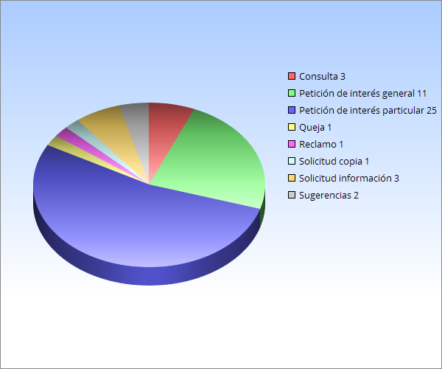

 | Tipología | RECIBIDOS | %
 | Consulta | 3 | 6.38%
 | Petición de interés general | 11 | 23.40%
 | Petición de interés particular | 25 | 53.19%
 | Queja | 1 | 2.13%
 | Reclamo | 1 | 2.13%
 | Solicitud copia | 1 | 2.13%
 | Solicitud información | 3 | 6.38%
 | Sugerencias | 2 | 4.26%
 |  | 47 | 100.00%

 | Se recibieron 47 requerimientos: 25 Peticiones de interés particular,11 Peticiones de Interés general, 3 Consultas, 3 solicitudes de información, 2 sugerencias, 1 Queja y 1 solicitud de copia; el reclamo que se registra es una prueba que se estaba realizando entre el sistema interno de la entidad y el SDQS.
Análisis
 | La mayor concentración de requerimientos, según su tipología se presentó en peticiones de interés particular con 25 que corresponden al (53,19%) de las peticiones ingresadas. El tiempo promedio de respuesta a las peticiones fue entre 8 y 15 días hábiles.

Total-Solucionados
INFORME MENSUAL DE QUEJAS, RECLAMOS, SUGERENCIAS Y SOLICITUDES DE INFORMACIÓN
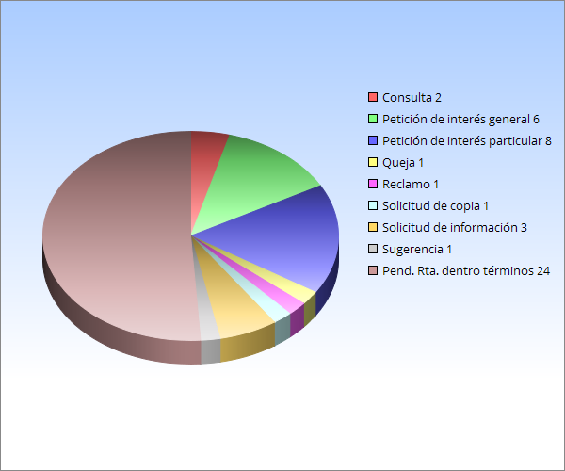

 |  |  |  |  | Top de Solucionados: 23

 |  | TIPOLOGÍA | SOLUCIONADOS | %
 |  | Consulta | 2 | 8.70%
 |  | Petición de interés general | 6 | 26.09%
 |  | Petición de interés particular | 8 | 34.78%
 |  | Queja | 1 | 4.35%
 |  | Reclamo | 1 | 4.35%
 |  | Solicitud de copia | 1 | 4.35%
 |  | Solicitud de información | 3 | 13.04%
 |  | Sugerencia | 1 | 4.35%
 |  |  | 23 | 100.00%

 | Análisis: Se encuentran al periodo 24 requerimientos pendientes de respuesta, los cuales estan dentro de los términos legales.

Top-Requerimientos-Subtema
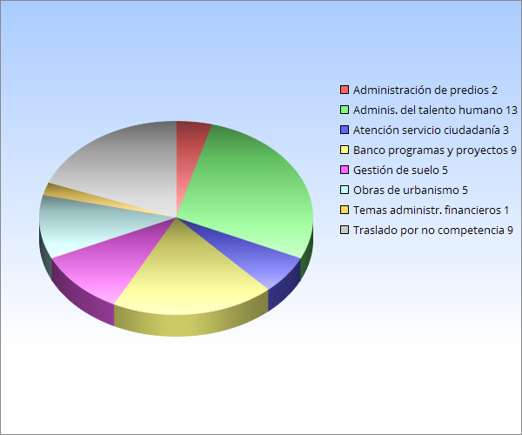
INFORME MENSUAL DE QUEJAS, RECLAMOS, SUGERENCIAS Y SOLICITUDES DE INFORMACIÓN

 |  |  | Total Requerimientos | 47

 | Top 5 de Requerimientos por Descriptor o subtema
(vacío) | SUBTEMA | RECIBIDOS | %
 | Administración de predios | 2 | 4.26%
 | Administración del Talento humano | 13 | 27.66%
 | Atención y servicio a la ciudadanía | 3 | 6.38%
 | Banco de Programas y proyectos | 9 | 19.15%
 | Gestión de suelo | 5 | 10.64%
 | Obras de urbanismo | 5 | 10.64%
 | Temas Administrativos y financieros | 1 | 2.13%
 | Traslado por no competencia | 9 | 19.15%

 |  | 47 | 100.00%
Análisis

La matriz despliega los principales subtemas que se presentaron durante este periodo, destacando el mayor número de peticiones en temas relacionados con “Administración del talento humano” con 13 que corresponde al (27,66%) que hacen referencia a solicitudes de certificaciones de contratos; Banco de programas y proyectos” con 9 que corresponden al (19,15%), que hacen referencia a solicitudes de vivienda en los Proyectos gestionados por la Empresa de Renovación y Desarrollo Urbano de Bogotá; “Traslado por no competencia” con 9 que corresponde al (19.15%); le siguen en menor orden de solicitudes; “Gestión de suelo” con 5 (10,64%); “Obras de Urbanismo” con 5 (10,64%); “Atención y servicio a la ciudadanía” con 3 (6,38%); “Administración de predios” con 2 (4,26%) y “Temas administrativos y financieros” con 1 (2,13%).

